Email
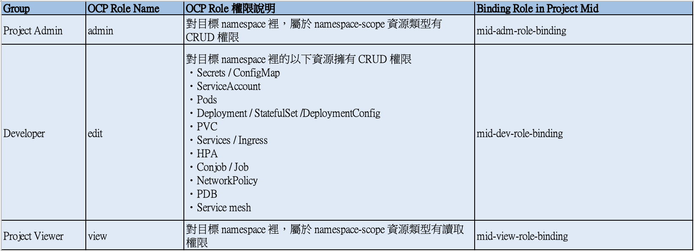
Namespace Name (Project Name)
itdc
Name | Email | OCP Role Name | 申請動作 | 申請日期 | 生效日期
 |  | 下拉選單
Chip Lee (65978) | chip@scsb.com.tw | admin | 新增 | 2024-11-01
Wu Zong Hua(67164) | jhwu3@scsb.com.tw | admin | 新增 | 2024-11-01

